Ülevaade
ÜLEVAADE RISKIDEST ja VÕIMALUSTEST
Leping
RAIL BALTICA HARJUMAA PÕHITRASSI RAUDTEETARISTU III ETAPI EHITUSTÖÖD LÕIGUL KANGRU-SAKU
Aruande kuupäev | Koostaja | Eesmärk | Versioon | Järgmine ülevaatamine
19.12.2024 | Kristjan Jansen | Esmane esitamine | 001 | 2025-01-30
02.01.2025 | Kristjan Jansen | Viidud sisse muudatused vastavalt 30.12.2024 RBE esitatud märkustele | 002 | 2025-01-30
LIIK
STAATUS
TASE
17.01.2025 | Kristjan Jansen | Viidud sisse muudatused vastavalt 13.01.2025 RBE esitatud märkustele | 003 | 2025-01-30
07.02.2025 | Kristjan Jansen | Viidud sisse muudatused vastavalt .03.2025 RBE esitatud märkustele | 004 | 2025-02-28

 |  |  |  |  | LIIK |  | STAATUS |  | TASE
 |  |  |  |  | Keskkond | 17 | Avatud | 55 |  | Enne | Pärast
 |  |  |  |  | Projekteerimine | 3 | Suletud | 0 | Kõrge | 10 | 0
 |  |  |  |  | Insener-tehniline | 0 |  |  | Keskmine | 38 | 16
 |  |  |  |  | Juhtimine | 7 |  |  | Madal | 6 | 38
 |  |  |  |  | Tööohutus | 17
 |  |  |  |  | Ajagraafik | 6
 |  |  |  |  | Kvaliteet | 5
 |  |  |  |  | Maine | 0

Hindamine
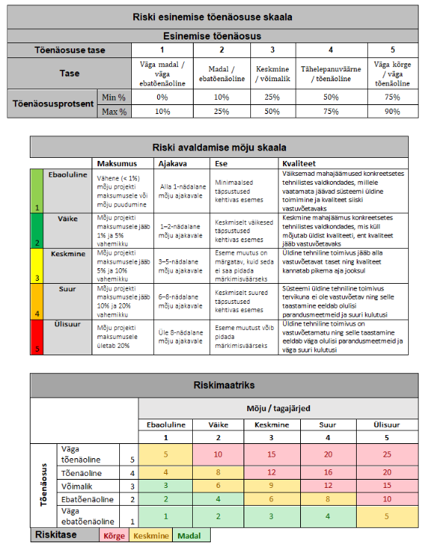
 | RISKI HINDAMINE |  |  |  |  |  |  | VÕIMALUSE HINDAMINE

 | Riski esinemise tõenäosuse skaala |  |  |  |  |  |  | Võimaluse esinemise tõenäosuse skaala
 | Esinemise tõenäosus |  |  |  |  |  |  | Esinemise tõenäosus
 |  | (1) Väga madal | (2) Madal | (3) Keskmine | (4) Suur | (5) Väga suur |  |  | (1) Väga madal | (2) Madal | (3) Keskmine | (4) Suur | (5) Väga suur
 | Tõenäosuse tase | 1 | 2 | 3 | 4 | 5 |  | Tõenäosuse tase | 1 | 2 | 3 | 4 | 5
 | Tase | Väga madal / väga ebatõenäoline | Madal / ebatõenäoline | Keskmine / võimalik | Tähelepanuväärne / tõenäoline | Väga kõrge / väga tõenäoline |  | Tase | Väga madal / väga ebatõenäoline | Madal / ebatõenäoline | Keskmine / võimalik | Tähelepanuväärne / tõenäoline | Väga kõrge / väga tõenäoline
 | Tõenäosusprotsent | 0-10% | 10-25% | 25-50% | 50-75% | 75-90% |  | Tõenäosusprotsent | 0-10% | 10-33% | 33-66% | 66-90% | 90-100%

 | Riski avaldamise mõju skaala |  |  |  |  |  |  | Võimaluse avaldamise mõju skaala
 |  | (1) Väga väike | (2) Väike | (3) Keskmine | (4) Suur | (5) Väga suur |  |  | (1) Väga väike | (2) Väike | (3) Keskmine | (4) Suur | (5) Väga suur
 |  | 1 | 2 | 3 | 4 | 5 |  |  | 1 | 2 | 3 | 4 | 5
 | Maksumus | Vähene (< 1%) mõju projekti maksumusele või mõju puudumine | Mõju projekti maksumusele jääb 1% ja 5% vahemikku | Mõju projekti maksumusele jääb 5% ja 10% vahemikku | Mõju projekti maksumusele jääb 10% ja 20% vahemikku | Mõju projekti maksumusele ületab 20% |  | Maksumus | Ebaoluline maksumuse vähenemine | Maksumuse vähenemine alla 10% | Maksumuse vähenemine 10-20% | Maksumuse vähenemine 20-40% | Maksumuse vähenemine üle 40%
 | Ajagraafik | Alla 1-nädalane mõju ajakavale | 1–2-nädalane mõju ajakavale | 3–5-nädalane mõju ajakavale | 6–8-nädalane mõju ajakavale | Üle 8-nädalane mõju ajakavale |  | Ajagraafik | Väike ajavõit, kriitilise tähtsusega tegevuste ajagraafikule mõju ei ole | Oluline mõju/ajavõit, kuid kriitilise tähtsusega tegevuste ajagraafikule mõju ei ole. | Väike mõju kriitilise tähtsuga tegevuste ajagraafikule. | Oluline mõju /ajavõit kriitilise tähtsusega tegevuste ajagraafikus. | Oluline mõju /ajavõit kriitilise tähtsusega tegevuste ajagraafikus, millega kaasneb projektile otsene rahaline või lepinguline kasu.
 | Ese | Minimaalsed täpsustused kehtivas esemes | Keskmiselt väikesed täpsustused kehtivas esemes | Eseme muutus on märgatav, kuid seda ei saa pidada märkimisväärseks | Keskmiselt suured täpsustused kehtivas esemes | Eseme muutust võib pidada märkimisväärseks |  | Ese | Keskkonnamõju ulatuse muutus on väike. | Arvestatav hinnanguline positiivne keskkonnamõju, kvalitatiivselt hinnatav. | Mõõdetav positiivne keskkonnamõju, näiteks süsinikujalajälje vähenemine. Oluline hinnanguline keskkonnamõju vähemine. | Oluline mõõdetav positiivne keskkonnamõju, näiteks süsinikujalajälje vähenemine. | Oluline mõõdetav positiivne keskkonnamõju, näiteks süsinikujalajälje vähenemine, millega kaasneb laiem mõju projekti keskkonnatulemustele või näiteks riskide vähenemine teistes keskkonnaga seotud valdkondades.
 | Kvaliteet | Väiksemad mahajäämused konkreetsetes tehnilistes valdkondades, millele vaatamata jäävad süsteemi üldine toimimine ja kvaliteet siiski vastuvõetavaks | Keskmine mahajäämus konkreetsetes tehnilistes valdkondades, mis küll mõjutab üldist kvaliteeti, ent kvaliteet jääb vastuvõetavaks | Üldine tehniline toimivus jääb alla vastuvõetavat taset ning kvaliteet kannatab pikema aja jooksul | Süsteemi üldine tehniline toimivus tervikuna ei ole vastuvõetav ning selle taastamine eeldab olulisi parandusmeetmeid ja suuri kulutusi | Üldine tehniline toimivus on vastuvõetamatu ning selle taastamine eeldab väga olulisi parandusmeetmeid ja väga suuri kulutusi |  | Kvaliteet | Väike kuvandi paranemine - nt kohalikul tasandil. | Suurenenud positiivne avalik tähelepanu kohalikul tasandil, positiivne kohaliku tasandi poliitiline mõju, kohaliku tasandi positiivne tagajärg sidusgruppide või tarnijatega suhetes. | Suurenenud positiivne avalik tähelepanu regionaalsel tasandil, positiivne üleüldine poliitiline mõju, üleüldine positiivne tagajärg sidusgruppide või tarnijatega suhetes. | Kestev postiivine mõju meediakajastusele või väline tunnustus/auhind või sarnane sektoris oluline äramärkimine. | Märkimisväärne reputatsiooni paranemine ühiskonnas, poliitilisel tasandil ning sidusgruppidega koostöös.

Riski avaldamise mõju skaala (Tõenäosus x Mõju) |  |  |  |  |  |  | Võimaluse avaldamise mõju skaala (Tõenäosus x Mõju)
 |  | Mõju / tagajärjed |  |  |  |  |  |  | Mõju / tagajärjed
 |  | (1) Väga väike | (2) Väike | (3) Keskmine | (4) Suur | (5) Väga suur |  |  | (1) Väga väike | (2) Väike | (3) Keskmine | (4) Suur | (5) Väga suur
 |  | 1 | 2 | 3 | 4 | 5 |  |  | 1 | 2 | 3 | 4 | 5
Tõenäosus | (5) Väga suur | 5 | 10 | 15 | 20 | 25 | Tõenäosus | (5) Väga suur | 5 | 10 | 15 | 20 | 25
 | (4) Suur | 4 | 8 | 12 | 16 | 20 |  | (4) Suur | 4 | 8 | 12 | 16 | 20
 | (3) Keskmine | 3 | 6 | 9 | 12 | 15 |  | (3) Keskmine | 3 | 6 | 9 | 12 | 15
 | (2) Madal | 2 | 4 | 6 | 8 | 10 |  | (2) Madal | 2 | 4 | 6 | 8 | 10
 | (1) Väga madal | 1 | 2 | 3 | 4 | 5 |  | (1) Väga madal | 1 | 2 | 3 | 4 | 5

 | Riskitase | Kõrge |  |  |  |  |  | Võimalus | Oluline
 |  | Keskmine |  |  |  |  |  |  | Arvestatav
 |  | Madal |  |  |  |  |  |  | Väike

